NetMAIL-N 点検シート1
点検チェックシート（OSNETパケット通信機 NetMAIL-N_BOX) 1/2
現場 |  |  |  | 実施日 |  |  | 年 |  | 月 |  | 日 | 実施者 |  |  |  |  | 天候

※作業前に用紙2/2内容を確認し警報メール以外も【システム診断】内容に合わせ配信動作をOFFしておくこと
 |  |  |  |  |  |  |  |  |  |  |  |  | 点検開始時刻 |  |  |  |  | 時 | 分
【通信機】
型式 |  |  | NetMAIL-N |  |  |  |  |  |  | 現場名：
製造番号 |  |  | No. |  |  |  |  |  |  | 現場メールアドレス： |  |  |  |  |  |  |  |  | ＠
製造年月 |  |  |  |  | 年 | 月 |  |  |  | ソフトウェア(ROM)バージョン：Ver |  |  |  |  |  |  |  | （ | ）
 |  |  |  |  |  |  |  |  |  |  |  |  |  |  | 判定：（○良 ✕否 △注意）
電 源 |  | AC仕様
 | ブレーカが”入”になっていること
 | ブレーカ部で入力電圧がAC85V以上あること ※下記①記入
 | AC/DC出力部でDC13.5V以上あること ※下記②記入
 |  | DC仕様
 | 太陽電池パネル接続端子台に極性の間違いが無く確実に接続されていること
 | 遮断スイッチが確実に押し込まれていること （ブレーカタイプの場合ONであること）
 | 太陽電池パネル部は日当たり良く受光部に汚れや遮蔽物が無いこと
 | 共通
 | バッテリ接続端子が確実に差し込まれていること
 | 充放電コントローラのLED確認（下図参照）
 | ステータスLEDが緑点灯、バッテリ充電状態LEDが緑点滅すること
通 信 機 | コネクタ部（通信ポート、アンテナケーブル）に緩みが無いこと
 | 電波の確認 アンテナ3本以上である事（推奨4本） ※下記③記入
 | 通信機の電源電圧（DC10～15V） ※下記④記入
 | 時計の確認（CT-1接続で確認）
 | LEDランプが正常に点滅していること
その他 | 収納BOX、通信アンテナなどが堅牢に固定されていること
 | 最新データが閲覧できること

①商用電源電圧： |  |  |  |  |  | V |  | ②AC/DC部 DC電圧： |  |  |  |  |  |  |  | V

③電波強度（アンテナ本数）： |  |  |  |  |  | 本 |  | ④通信機電源電圧： |  |  |  |  |  |  |  | V
通信機LED動作表

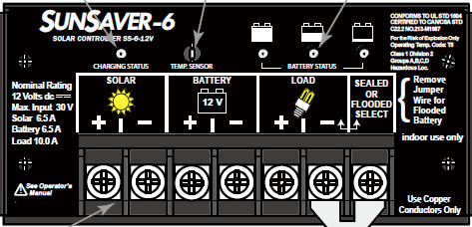
バッテリー充電状態
ステータスLED
充放電コントローラのLED確認

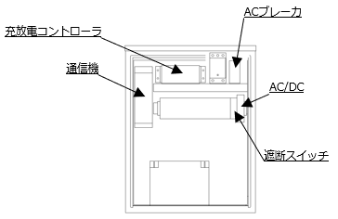

 | 備 考 |  |  |  |  |  |  |  |  |  |  |  |  | 点検終了時刻 |  |  |  | 時 | 分

